指南&必读
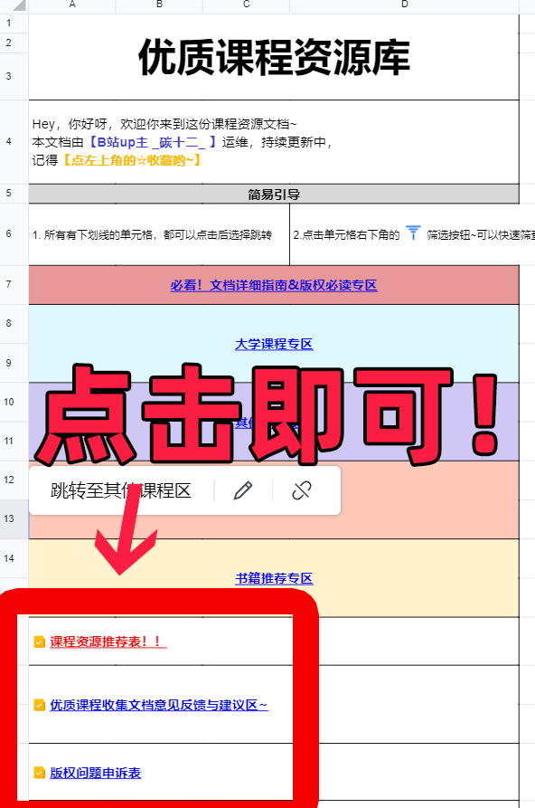
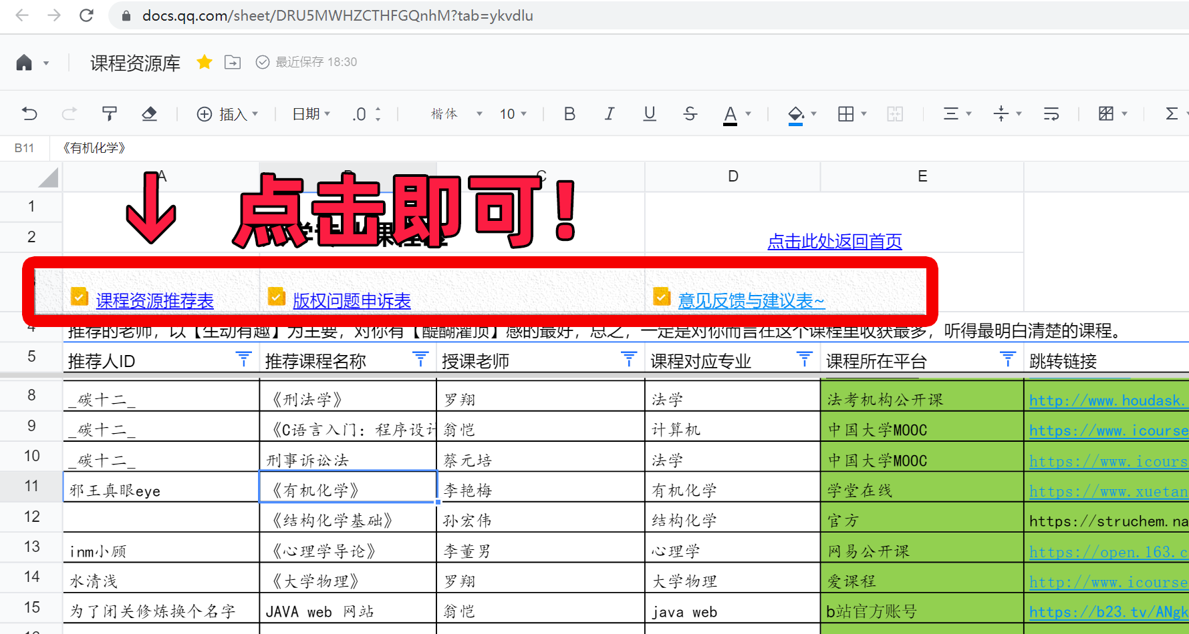
版 权 声 明 | 本文档【禁止一切盗搬类型的资源】， 所填报内容会由【B站up主碳十二审核之后】添加到各分区内
 | 将清除的版权问题内容：
 | 1. 盗搬至视频网站资源；
 | 2. 百度网盘盗搬资源；
 | 3. 贩卖盗录课程资源、
 | 4. 存在侵权可能的其他情形
 | 本文档目前收录的课程规则及溯源规则：
 | 1. 由国家公开的“国家精品课”：（溯源到官方公开地址）
 | 2. 爱课程/学堂在线/慕课/网易公开课等（跳转链接溯源至原地址）
 | 3. 国内视频平台上，有版权的视频课程（平台课程地址）
 | 4. 国内视频平台上，博主原创免费公开的课程（溯源至视频链接）
 | 5. 国外视频平台上，有版权的免费公开的课程（溯源至国外地址）
 | 6. 随着文档发展的其他合适的内容
 | 关于溯源及溯源失败处理
 | 1. 原则上，不收录非官方地址上的课程视频，如有相应跳转链接则会清除
 | 2. 如果课程本身没问题，但未导航至官方地址，为方便大家使用，up主会尽力找到官方地址，贴上跳转链接
 | 版权申诉方法
 | 如果您发现侵权内容，可随时通过下面的链接进行申诉，或私信B站up主碳十二
 | 版权问题申诉表
文档指南 | 本文档不可在线编辑，但可以下载文档
 | 电脑端为： |  |  | 手机端为：
 | 1. 点击右上角的“三道杠” | 2.选择导出为本地excel表格即可下载到本地 |  | 1. 点击右上角三道杠 | 2. 点击左下角导出为excel
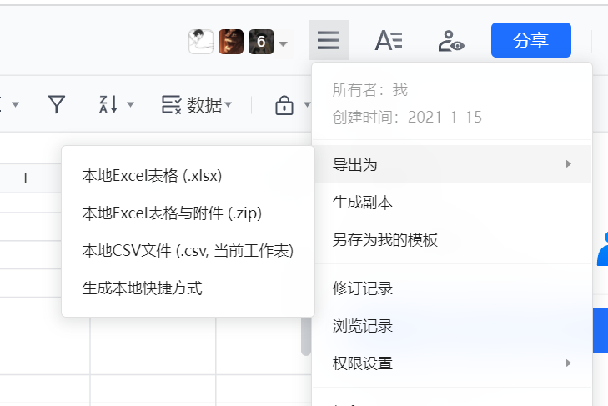
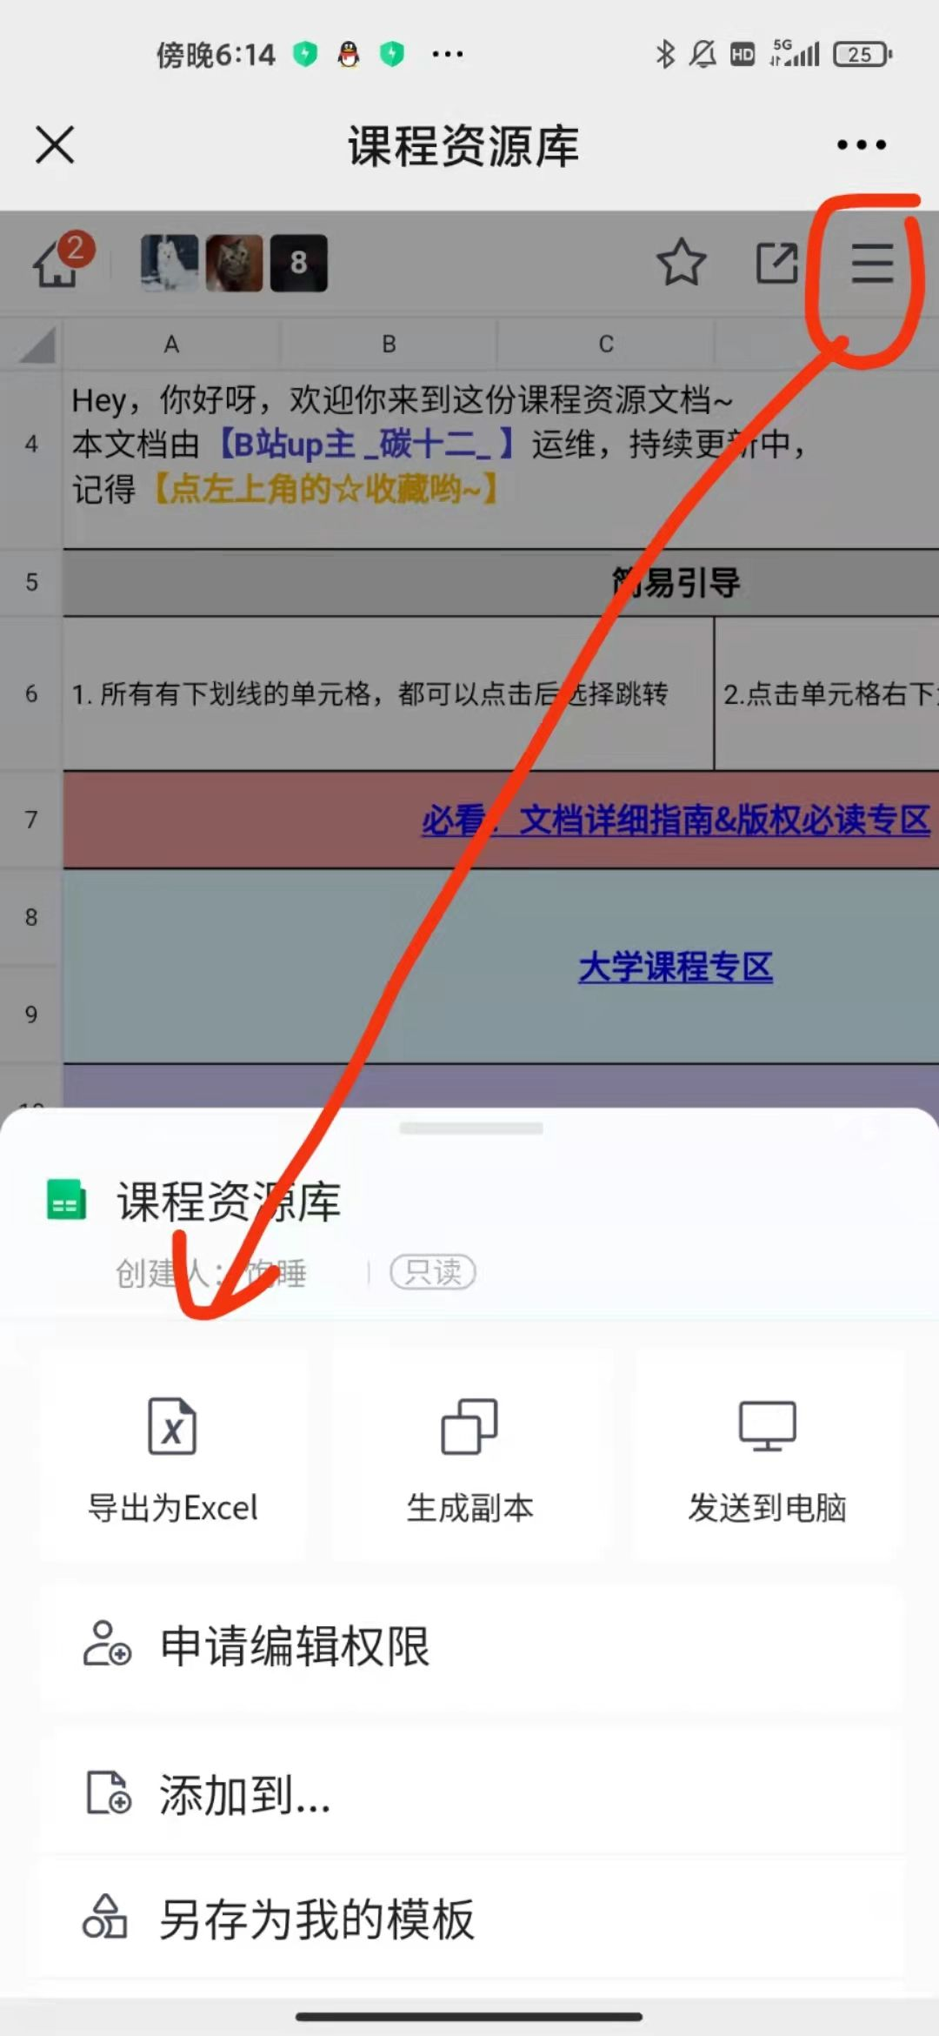

 | 快速筛选数据的方法
 | 点击“标题单元格”最右侧存在的 | 即可启动筛选功能，快速找到心仪的数据
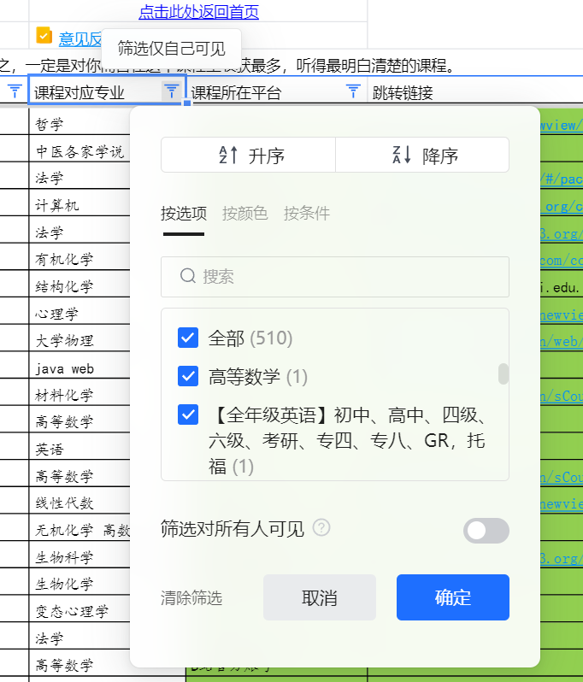
 | 例子：

 | 提交数据、反馈问题的方法

 | 首页部分: |  | 其他分区部分

